상품제안서
옵타움 굿럭 센티드 솔트 포푸리세트(블루헤이븐향) | 상품코드: S45626

 |  |  |  |  |  |  | 02-713-8555 | www.synergygift.co.kr
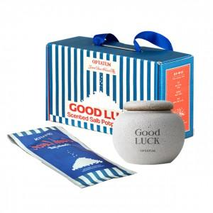 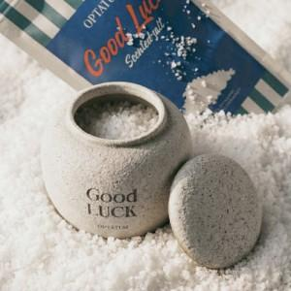 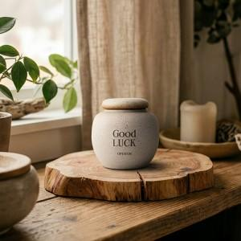

【상세/제작정보】

【인쇄/포장옵션】 | 스티커 / 포장지포장

【공급단가】 | 수량 | 30~ | 100~ | 300~ | 500~ | 1,000~
*VAT별도 | 단가 | 24,300원 | 22,800원 | 21,800원 | 21,400원 | 21,100원

【상품 URL】 | https://www.synergygift.co.kr:443/src/goods_detail.php?gdno=45626

